VENTAS
VENTAS
FECHA: |  |  | 25 DE JUNIO DEL 2025
SEDE: |  |  | CSC BARRANQUILLA
FACTURAS DESDE: |  |  | 1260580381 | HASTA: | 1260580392

DINERO VENTAS DIA ANTERIOR: |  |  | $ 308,976

DINERO VENTAS DEL DIA |  |  | $ 0
DETALLES DEL EFECTIVO
BILLETES |  |  |  |  |  |  | MONEDAS
DENOMINACIÓN |  | CANTIDAD |  | TOTAL |  |  | DENOMINACIÓN |  | CANTIDAD |  | TOTAL
100,000 |  | 0 |  | 0 |  |  | 1,000 |  | 1 |  | 1,000
50,000 |  | 5 |  | 250,000 |  |  | 500 |  | 3 |  | 1,500
20,000 |  | 3 |  | 60,000 |  |  | 200 |  | 2 |  | 400
10,000 |  | 0 |  | 0 |  |  | 100 |  | 0 |  | 0
5,000 |  | 2 |  | 10,000 |  |  | 50 |  | 2 |  | 100
2,000 |  | 9 |  | 18,000 |  |  | -
1,000 |  | 0 |  | 0 |  |  | -
 |  |  | SUBTOTAL | 338,000 |  |  |  |  |  | SUBTOTAL | 3,000

Consignacion N° |  |  | $-

 |  |  |  |  | TOTAL EFECTIVO | 341,000

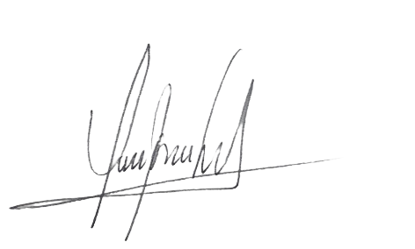
DIFERENCIA | $32,024

 | RESPONSABLE CAJA MENOR |  |  |  |  |  | RESPONSABLE DE REALIZAR EL ARQUEO

 | Nombre...: | ERIC MARTINEZ |  |  |  |  | Nombre...: | JESUS PEÑA
 | Cargo.....: | ADMINISTRADOR |  |  |  |  | Cargo.....: | Auditor

Observaciones:
Caja de venta cuadrada y soportada

Planilla
